Instrucciones Form Cambio Pedid
Guía para completar el formulario de solicitud de cambio de pedidos:

Su correo electrónico de confirmación de pedido de Illumina se puede usar para completar ciertos campos dentro del formulario de cambio de pedidos (vea las capturas de pantalla a continuación)

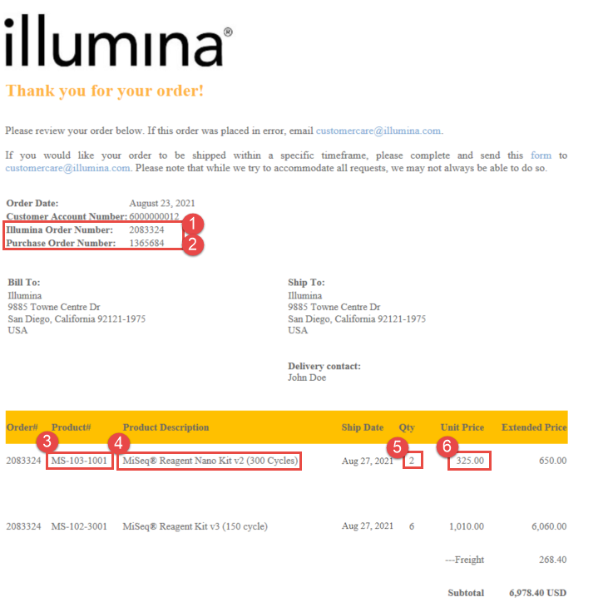
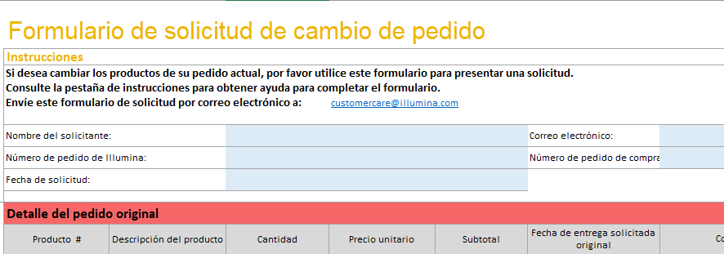

1
2

3
4
5
6

